Sheet1
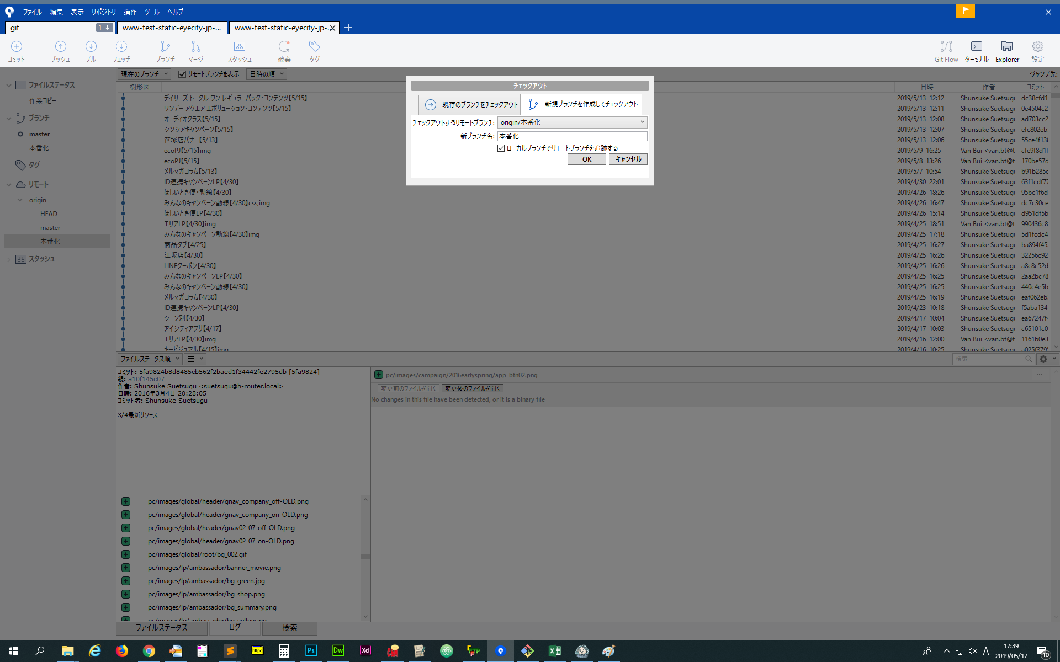
①Tôi biết là bạn đã tạo Local Branch của 本番化 (Honbanka) tuy nhiên tạm thời nhờ bạn xóa đi.

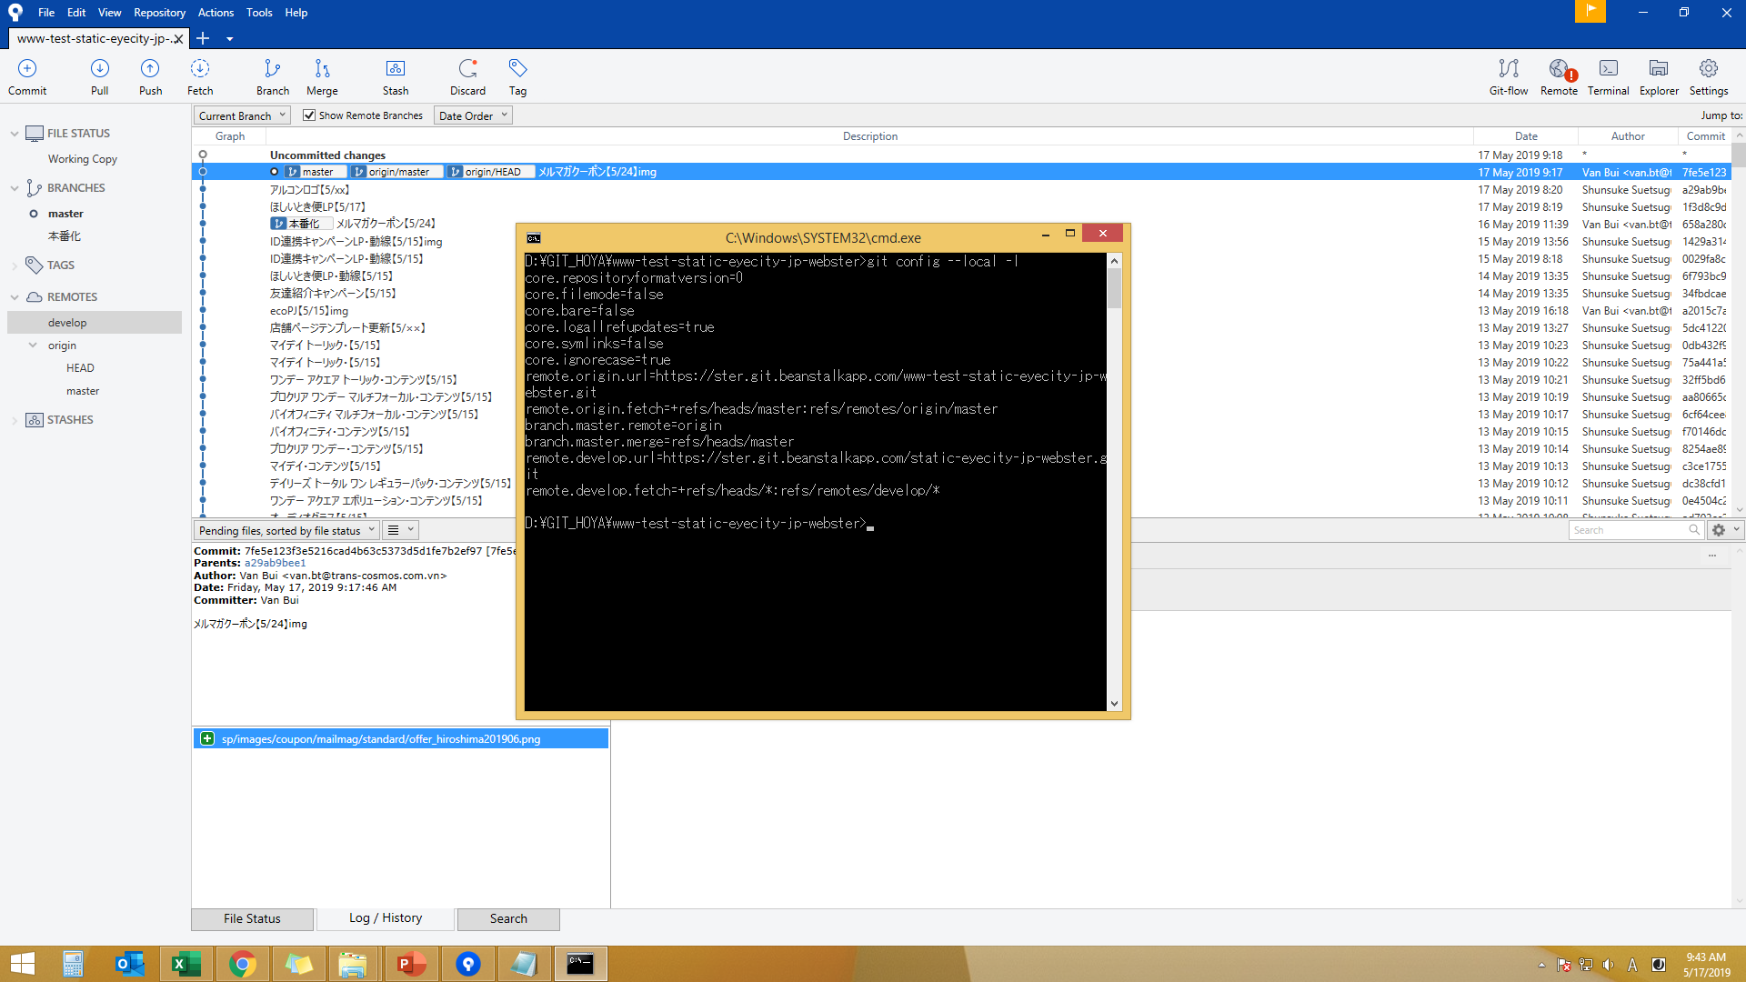

②Trên soucetree bạn hãy ấn「shift」+「alt」+「t」, trên Terminal (ターミナル) hãy điền「git config --local remote.origin.fetch +refs/heads/*:refs/remotes/origin/*」vào.

③Sau khi xong ② , trên Terminal hãy điền「git fetch --depth 1」vào.
Trên Terminal sẽ hiển thị text như bên dưới.

* [new branch] 本番化 -> origin/本番化

④ Trên Terminal hãy tiến hành từng cái「git fetch --depth 10」、「git fetch --depth 100」、「git fetch --depth 1000」

⑤ Sau khi xong ④ thì đóng Terminal, trên soucetree sẽ hiển thị cái bên dưới.
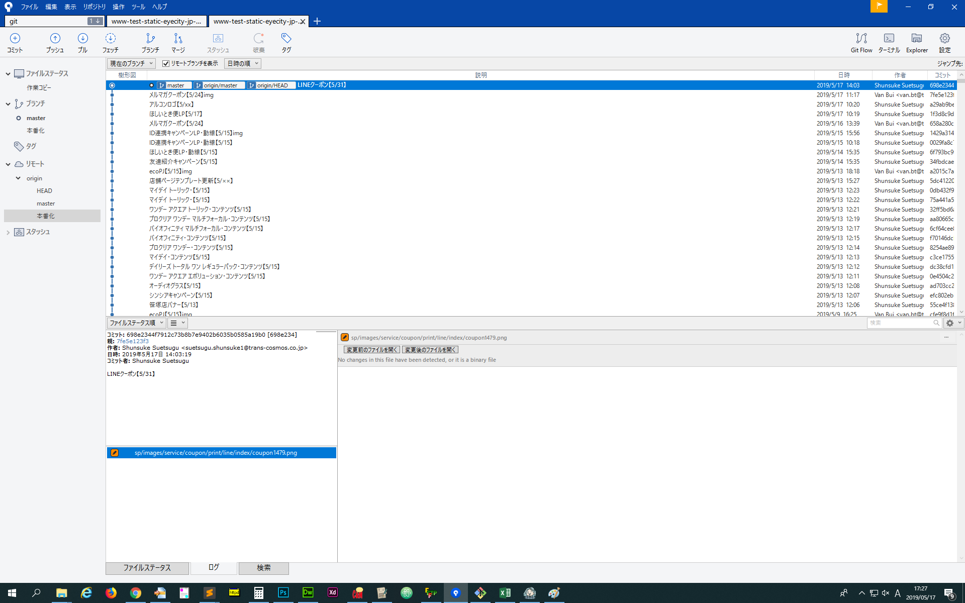

⑥ Nếu click đúp vào 本番化(Honbanka) đã được thêm vào, thì màn hình bên dưới sẽ hiển thị ra, bạn hãy nhấn OK, khi đó chắc chắn Honbanka Branch sẽ hiển thị ra.

